CCF11
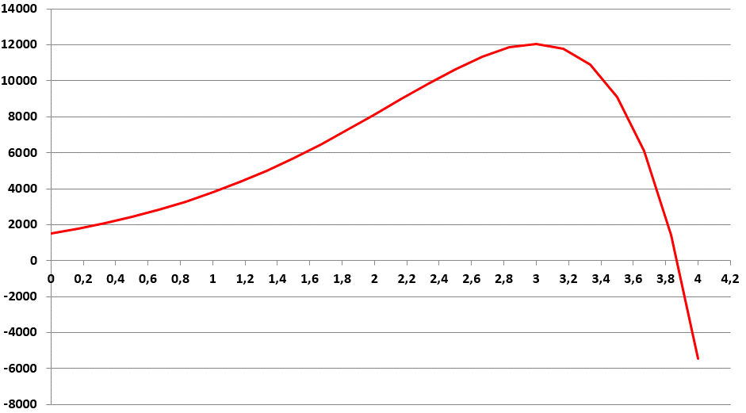
x | f(x) | f(x) = 100 * (15 - x^2 ) *exp(x)
0
0.16666666667
0
0.16666666667
4

4

